Exercício 1
1. Faça um gráfico de colunas com as vendas de cada vendedor
2. Coloque no gráfico uma linha com a metas de vendas
3. Formate o gráfico a seu gosto
Nome | Vendas | Meta
Maria | R$ 116,222.00 | R$ 120,000.00
Carlos | R$ 105,642.00 | R$ 120,000.00
Gustavo | R$ 157,052.00 | R$ 120,000.00
Alex | R$ 188,855.00 | R$ 120,000.00
Guilherme | R$ 162,047.00 | R$ 120,000.00
Luana | R$ 82,917.00 | R$ 120,000.00
Bianca | R$ 93,325.00 | R$ 120,000.00
Andre | R$ 155,189.00 | R$ 120,000.00

 | Meta
 | R$ 120,000.00

Exercício 2
1. Faça um gráfico de barras para indicar a quantidade vendida em cada continente
2. Faça um gráfico de Pizza para indicar a porcentagem do total por região
3. Formate os gráficos a seu gosto
Região | Jan | Fev | Mar | Total
Europa | 324 | 452 | 127 | 903
Asia | 281 | 139 | 299 | 719
América | 230 | 267 | 390 | 887
Africa | 230 | 231 | 338 | 799
Oceania | 222 | 217 | 403 | 842

América | 230 | 267 | 390

Exercício 3
Defeitos por Centro de Custo
1. Faça um gráfico de pizza para indicar a porcentagem de defeito por centro de custo
2. Faça um gráfico de rosca para indicar a porcentagem de defeito por centro de custo
3. Formate o gráfico a seu gosto
Centro de custo | Número de defeitos
Pré-usinagem | 9
Tratamento Térmico | 12
Fundição | 10
Usinagem | 45
Tratamento Superficial | 13
Total | 89

Defeitos por Centro de Custo

Exercício 4
1. Faça um gráfico de linha para comparar os valores dos sensores
2. Formate o gráfico a seu gosto
Tempo (ms) | Sensor máquina sem deifeito | Sensor máquina com deifeito
Sensores
10 | 111 | 226
20 | 116 | 57
30 | 114 | 150
40 | 112 | 152
50 | 105 | 250
60 | 118 | 72
70 | 102 | 201
80 | 120 | 182
90 | 107 | 163
100 | 118 | 194
110 | 112 | 219
120 | 114 | 133
130 | 120 | 98
140 | 117 | 169
150 | 110 | 134
160 | 107 | 60
170 | 105 | 234
180 | 111 | 82
190 | 117 | 209
200 | 120 | 66
210 | 110 | 91
220 | 109 | 164
230 | 108 | 125
240 | 116 | 123
250 | 109 | 66
260 | 120 | 57
270 | 120 | 247
280 | 111 | 63
290 | 104 | 213
300 | 119 | 118
310 | 106 | 60
320 | 108 | 86
330 | 107 | 110
340 | 105 | 115
350 | 102 | 246
360 | 111 | 176
370 | 101 | 192
380 | 115 | 180
390 | 106 | 76
400 | 105 | 69
410 | 119 | 185
420 | 105 | 158
430 | 118 | 177
440 | 120 | 175
450 | 119 | 213
460 | 102 | 122
470 | 103 | 140
480 | 113 | 103
490 | 120 | 152
500 | 104 | 106
510 | 102 | 54
520 | 118 | 73
530 | 106 | 121
540 | 105 | 65
550 | 119 | 108
560 | 101 | 141
570 | 103 | 52
580 | 113 | 141
590 | 109 | 102
600 | 105 | 60
610 | 105 | 64
620 | 112 | 185
630 | 115 | 117
640 | 107 | 221
650 | 115 | 55
660 | 111 | 158
670 | 120 | 80
680 | 115 | 155
690 | 104 | 50
700 | 116 | 209
710 | 111 | 152
720 | 112 | 50
730 | 103 | 240
740 | 113 | 146
750 | 117 | 116
760 | 116 | 184
770 | 106 | 225
780 | 119 | 96
790 | 113 | 143
800 | 102 | 183
810 | 105 | 190
820 | 108 | 52
830 | 115 | 69
840 | 112 | 78
850 | 119 | 220
860 | 108 | 122
870 | 104 | 144
880 | 104 | 144
890 | 108 | 85
900 | 103 | 100
910 | 114 | 116
920 | 112 | 211
930 | 113 | 85
940 | 111 | 233
950 | 110 | 227
960 | 105 | 86
970 | 109 | 243
980 | 106 | 230
990 | 109 | 186
1000 | 120 | 75
1010 | 110 | 107
1020 | 113 | 136
1030 | 111 | 211
1040 | 111 | 149
1050 | 113 | 99
1060 | 105 | 58
1070 | 113 | 110
1080 | 116 | 194
1090 | 111 | 248
1100 | 102 | 79
1110 | 104 | 137
1120 | 105 | 182
1130 | 103 | 109
1140 | 100 | 176
1150 | 117 | 88
1160 | 116 | 145
1170 | 119 | 184
1180 | 120 | 57
1190 | 118 | 169
1200 | 117 | 71
1210 | 108 | 162
1220 | 116 | 115
1230 | 100 | 214
1240 | 117 | 186
1250 | 116 | 216
1260 | 119 | 196
1270 | 100 | 104
1280 | 117 | 96
1290 | 111 | 132
1300 | 114 | 130
1310 | 119 | 154
1320 | 108 | 104
1330 | 110 | 69
1340 | 112 | 58
1350 | 103 | 138
1360 | 107 | 229
1370 | 102 | 143
1380 | 108 | 226
1390 | 110 | 51
1400 | 115 | 113
1410 | 111 | 147
1420 | 107 | 190
1430 | 106 | 83
1440 | 102 | 57
1450 | 113 | 243
1460 | 102 | 98
1470 | 105 | 53
1480 | 114 | 72
1490 | 100 | 215
1500 | 113 | 69
1510 | 104 | 105
1520 | 111 | 244
1530 | 106 | 144
1540 | 107 | 80
1550 | 120 | 194
1560 | 109 | 52
1570 | 103 | 88
1580 | 103 | 205
1590 | 113 | 132
1600 | 114 | 138
1610 | 120 | 54
1620 | 110 | 62
1630 | 119 | 223
1640 | 105 | 55
1650 | 105 | 218
1660 | 101 | 151
1670 | 114 | 108
1680 | 109 | 234
1690 | 104 | 76
1700 | 113 | 98
1710 | 116 | 103
1720 | 104 | 119
1730 | 111 | 124
1740 | 116 | 86
1750 | 109 | 172
1760 | 104 | 92
1770 | 109 | 170
1780 | 109 | 193
1790 | 102 | 191
1800 | 101 | 147
1810 | 115 | 101
1820 | 108 | 245
1830 | 101 | 70
1840 | 110 | 128
1850 | 105 | 176
1860 | 114 | 124
1870 | 119 | 63
1880 | 117 | 120
1890 | 114 | 69
1900 | 112 | 88
1910 | 108 | 119
1920 | 106 | 241
1930 | 108 | 135
1940 | 120 | 236
1950 | 115 | 196
1960 | 116 | 113
1970 | 118 | 96
1980 | 105 | 96

Exercício 5
1. Faça um gráfico de dispersão para analisar a correlação entre os meses de venda e a quantidade vendida
2. Formate o gráfico a seu gosto
Mês | Quantidade vendida
Jan | 8
Fev | 11
Mar | 18
Abr | 27
Mai | 35
Jun | 39
Jul | 45
Ago | 55
Set | 65
Out | 66
Nov | 60
Dez | 80

Exercício 9
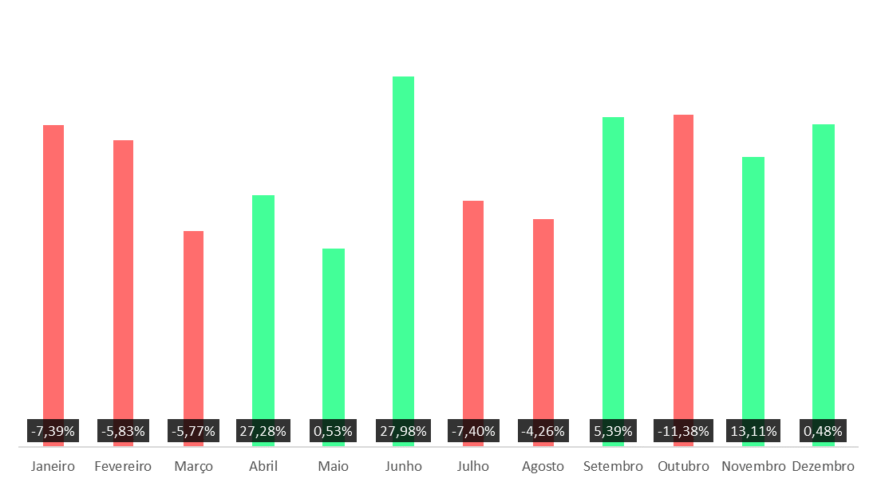
 | 2020 | 2021 | %Crecimento | Decréscimo | Aumento
Janeiro | R$ 42,018.00 | R$ 59,736.00 | 29.7% | 0.00% | 29.66%
Fevereiro | R$ 48,596.00 | R$ 49,359.00 | 1.5% | 0.00% | 1.55%
Março | R$ 53,076.00 | R$ 45,736.00 | -16.0% | 16.05% | 0.00%
Abril | R$ 54,493.00 | R$ 56,022.00 | 2.7% | 0.00% | 2.73%
Maio | R$ 49,446.00 | R$ 59,448.00 | 16.8% | 0.00% | 16.82%
Junho | R$ 57,939.00 | R$ 49,449.00 | -17.2% | 17.17% | 0.00%
Julho | R$ 44,066.00 | R$ 42,051.00 | -4.8% | 4.79% | 0.00%
Agosto | R$ 42,859.00 | R$ 48,986.00 | 12.5% | 0.00% | 12.51%
Setembro | R$ 46,417.00 | R$ 47,697.00 | 2.7% | 0.00% | 2.68%
Outubro | R$ 43,805.00 | R$ 57,072.00 | 23.2% | 0.00% | 23.25%
Novembro | R$ 53,415.00 | R$ 41,900.00 | -27.5% | 27.48% | 0.00%
Dezembro | R$ 46,706.00 | R$ 42,234.00 | -10.6% | 10.59% | 0.00%

